ex-799
 |  | 0

 |  |  |  |  |  | PDF format A5
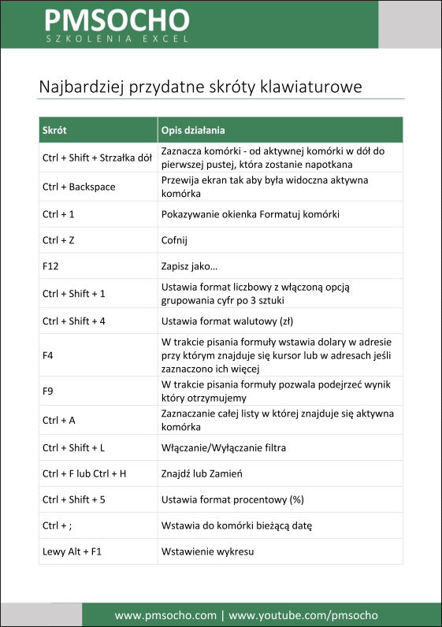
Lokalizacja | Kod MPK | Nazwa MPK | Etat | Stawka | Wypłata |  | Nazwa MPK | Razem
Warszawa | 726120-S0720 | Linia | 1 | 4448.02 |  |  | Dyrekcja | 36061.15
Sochaczew | 61800-S0720 | Produkcja | 1 | 3134.91 |  |  | Dział Jakości / KONTROLA JAKOŚCI | 3652
Sochaczew | 61700-S0720 |  |  | 3486 |  |  | Dział Marketingu / MARKETING | 35200.38
Sochaczew | 61800-S0720 | Produkcja | 1 | 3486 |  |  | Informatyka | 13335.61
Sochaczew | 61800-S0720 | Produkcja | 1 | 3548.25 |  |  | Kontrola | 29027.59
Sochaczew | 61600-S0720 | Produkcja | 1 | 3590.58 |  |  | Księgowość | 13295.77
Sochaczew | 61700-S0720 | Produkcja |  | 3725.04
Sochaczew | 61600-S0720 | Produkcja | 1 | 3797.25
Warszawa | 726120-S0720 | Linia | 1 | 5026.07
Warszawa | 89980-S09869 | RD | 1 | 5146
Warszawa | 726120-S0720 | Linia |  | 5871.77
WARSZAWA | 17900-S10209 | Dział Marketingu / MARKETING | 1 | 7179.5
WARSZAWA | 17900-S10209 | Dział Marketingu / MARKETING | 1 | 7685.88
WARSZAWA | 178610-S09860 | Kontrola | 1 | 8441.1
WARSZAWA | 17160-S09219 | Dyrekcja | 1 | 8868.22
WARSZAWA | 17180-S09219 | Dyrekcja | 1 | 9064.31
WARSZAWA | 17120-S09219 | Dyrekcja | 1 | 9064.31
WARSZAWA | 17110-S09219 | Dyrekcja | 1 | 9064.31
WARSZAWA | 17900-S10209 | Dział Marketingu / MARKETING | 1 | 9130
WARSZAWA | 19600-S10860 | Kontrola | 1 | 9130
WARSZAWA | 17900-S10209 | Dział Marketingu / MARKETING | 1 | 11205
Warszawa | 19600-S10860 | Kontrola | 1 | 11456.49
Warszawa | 19200-S10820 | Księgowość | 1 | 13295.77
Sochaczew | 19900-S1060 | Informatyka | 1 | 13335.61
Warszawa | 726120-S0720 | Linia | 1 | 11.91
Warszawa | 726120-S0720 | Linia | 1 | 12.31
Warszawa | 726120-S0720 | Linia | 1 | 11.91
Warszawa | 726120-S0720 | Linia | 1 | 10.79
Sochaczew | 61800-S0720 | Produkcja | 1 | 9.96
Sochaczew | 61800-S0720 | Produkcja | 1 | 9.96
Sochaczew | 61800-S0720 | Produkcja | 1 | 9.96
Warszawa | 726160-S0720 | Produkcja | 1 | 15.84
Sochaczew | 61800-S0720 | Produkcja | 1 | 9.96
Warszawa | 726120-S0720 | Linia | 1 | 12.91
Warszawa | 89980-S09869 | RD | 1 | 13.22
Warszawa | 897620-S09629 | Magazyn | 1 | 14.34
Warszawa | 89980-S09869 | RD | 1 | 14.66
Warszawa | 89810-S09880 | Dział Jakości / KONTROLA JAKOŚCI | 1 | 3652
Warszawa | 726160-S0720 | Produkcja | 1 | 12.11
Sochaczew | 69900-S09869 | RD | 1 | 13.03
Warszawa | 726160-S0720 | Produkcja | 1 | 12.31
Sochaczew | 61800-S0720 | Produkcja | 1 | 9.17
Sochaczew | 61800-S0720 | Produkcja | 1 | 9.17

